5.3E-R图设计
请参考ER 设计图：
 | processon 网页在线制作 | https://www.processon.com/diagraming/61171f9207912940a97012a0

需求满足id | 关系模型 |  |  |  |  |  |  | 数据库表设计
 |  | 域 | 实体 | 关系 | 属性集 | 关系处理方式 | 合并属性集 | 主外键 | 表名 | 属性名和类型
 |  | 安全宣传知识
REQ_01_01_01/ REQ_01_01_01_001/ REQ_02_01_01/ REQ_02_01_02/ |  |  | 宣传文章 |  | 1. id 2. 标题 3. 内容 4. 文章类型 5. 图片路径 |  | 1. id 2. 标题 3. 内容 4. 文章类型 5. 发布时间 6. 发布者 7. 创建者 8. 创建时间 9. 图片路径 10. 是否被删除 | 主键：id | securityArticle | 1.article_id [int] 2.article_title [varchar:200] 3.article_content [longText] 4.article_type [varchar:200] 5.article_publish_time [datetime] 6.article_publisher_id [int] 7.article_creator_id [int] 8.article_create_time [datetime] 9.image_path [varchar:200] 10.is_deleted [char:1] | 宣传 | 
REQ_02_01_01/ |  |  | 警察 |  | 1. 用户id 2. 名称 3. 联系方式 4. 是否被删除 |  | 1. 用户id 2. 名称 3. 联系方式 4. 是否被删除 | 主键：用户id | police | 1.police_id [int] 2.police_name [varchar:20] 3.phone_number [char:11] 4.is_deleted [char:1]
 | 警察（用户id，名称，联系方式,是否被删除） 宣传文章（id，标题，内容，文章类型，发布时间，发布者，创建者，创建时间，是否被删除） |  | N:1 | 发布 | 1. 发布时间 2. 发布者 3. 发布文章 | 合入 《宣传文章》 | -
 |  |  | N:1 | 创建 | 1. 创建者 2. 文章 3. 创建时间 | 合入 《宣传文章》 | - |  |  |  |  |  |  |  |  | KYGA_ER_01
REQ_02_01_01/ | 警察（用户id，名称，联系方式,是否被删除） 宣传文章（id，标题内容，文章类型，发布时间，发布者，创建者，创建时间，是否被删除） 操作（操作者id，操作文章id，操作时间，操作行为） |  | N:M | 操作 | 1. 操作者 2. 操作文章id 3. 操作时间 4. 操作行为 | 单独表 | 1. 操作者 2. 操作文章id 3. 操作时间 4. 操作行为 | 主键：操作者id+操作文章id 外键 操作者id->用户id 操作文章id->宣传文章id | operationArticle | 1.operator_id [int] 2.operate_article_id [int] 3.operate_time [datetime] 4.operation [char:20]
 |  | 安全考试
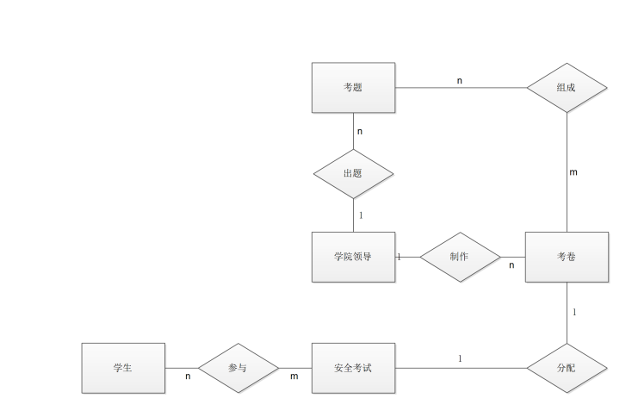
REQ_01_02_01/ REQ_01_02_02/ REQ_01_02_02_001/ REQ_01_02_03/ REQ_01_02_03_001/ REQ_01_02_04/ REQ_01_02_04_001/ REQ_02_02_02/ REQ_02_02_03/ REQ_03_01_01/ REQ_03_01_02/ |  |  | 考试 |  | 1. 考试id 2. 开始时间 3. 结束时间 4. 是否被删除 |  | 1. 考试id 2. 开始时间 3. 结束时间 4. 卷子id 5. 是否被删除 | 主键：考试id 外键： 卷子id->卷子id | test [examination] | 1. test_id [int] 2. start_time [datetime] 3. end_time [datetime] 4. test_paper_id [int] 5.is_deleted [char:1] | 考试
REQ_01_02_01/ REQ_01_04_01/ REQ_02_02_02/ REQ_02_02_03/ REQ_03_01_01/ REQ_03_01_02/ |  |  | 学生 |  | 1. 学号 2. 姓名 3. 班级 4. 学院 5. 联系方式 6. 入学年份 [IFIMP 加入] 7. 7.是否被删除 |  | 1. 学号 2. 姓名 3. 班级 4. 学院 5. 联系方式 6. 入学年份 7.是否被删除 | 主键：学号 | student | 1. school_number [char: 20] 2. name [varchar: 20] 3. class [varchar: 40] 4. college [varchar: 20] 5. phone_number [char: 11] 6. enter_school_year [char:4] 7.is_deleted [char:1]
 | 考试（考试id，开始时间，结束时间，卷子id,是否被删除） 学生（学号，姓名，班级，学院，联系方式，入学年份,是否被删除） 参加（参加者学号，考试id，答题答案，成绩） |  | N:M | 参加 | 1. 参加者学号 2. 考试id 3. 答题答案 4. 成绩 5. 状态 | 单独表 | - |  | attend | 1.participator_id 2.test_id 3.answer 4.grade 5.status
REQ_01_02_04/ REQ_01_02_04_001/ |  |  | 考卷 |  | 1. 卷子id 2. 题目总数 3. 卷子名称[IF 补充] 4. 是否被删除 |  | 1. 卷子id 2. 题目总数 3. 卷子名称 4. 出卷人id 5. 制作时间 6. 是否被删除 | 主键：卷子id 外键： 出卷人id->学院领导工号 | testPaper | 1. test_paper_id [int] 2. total_sub_number [smallint] 3. name [varchar: 100] 4. creator_id [int] 5. create_time [datetime] 6.is_deleted [char:1]
 |  |  | 考试# |  |  |  | -
 | 考试（考试id，开始时间，结束时间，卷子id,是否被删除） 考卷（卷子id，题目总数，考试年级，卷子名称，出卷人id，制作时间,是否被删除） |  | 1：一 | 分配 | 1. 考试id 2. 卷子id | 合入 《考试》 | -
 |  |  | 考卷# |  |  |  | -
REQ_03_03_01 |  |  | 出卷人 |  | 1. 出卷人id 2.出卷人姓名 |  | 1. 出卷人id 2.出卷人姓名 | 等效于学院领导 | schoolLeader
 | 学院领导（用户id，姓名，所属学院，角色，联系方式,是否被删除） 考卷（卷子id，题目总数，考试年级，卷子名称，出卷人id，制作时间,是否被删除） |  | N：1 | 制作 | 1. 制作时间 2. 制作人 3. 考卷id | 合入 《考卷》 | - |  |  |  |  |  |  |  | KYGA_ER_02
REQ_01_02_01_001/ REQ_01_02_01_002/ REQ_02_02_01/ REQ_03_01_04 |  |  | 考题 |  | 1. id 2. 题干 3. 选项A 内容 4. 选项B 内容 5. 选项C 内容 6. 选项D 内容 7. 正确答案 8.是否被删除 |  | 1. id 2. 题干 3. 选项A 内容 4. 选项B 内容 5. 选项C 内容 6. 选项D 内容 7. 正确答案 8. 出题人 9. 出题时间 10.题型 11.是否被删除 | 主键：id 外键： 出题人->学院领导工号 | subject | 1. sub_id [int] 2. stem [text] 3. answerA/B/C/D [varchar: 200] [varchar: 200] 7. correct_answer [char: 1] 8. creator_id [int] 9. create_time [datetime] 10. type [varchar:100] 11.is_deleted [char:1]
 |  |  | 考卷# |  |  |  | -
 | 考题（考题id，题干，选项A内容，选项B内容，选项C内容，选项D内容，正确答案，出题人id,是否被删除） 考卷（卷子id，题目总数，考试年级，卷子名称，出卷人id，制作时间,是否被删除） 含有（考卷id，考题id，考题顺序号,是否被删除） |  | N：M | 含有 | 1. 考卷id 2. 考题id 3. 考题顺序号 4.是否被删除 | 单独表 | 1. 考卷id 2. 考题id 3. 考题顺序号 4.是否被删除 | 主键：考卷id+考题id 外键： 考卷id -> 卷子id 考题id -> 考题id | testPaperOwnedSubject | 1. test_paper_id [int] 2. sub_id [int] 3. sub_order_number [tinyint] 4.is_deleted [char:1]
 |  |  | 考题# |  |  |  | -
REQ_03_03_01 |  |  | 出题人 |  | 1. 出题人id |  | 1. 出题人id | 等效于学院领导 | schoolLeader
 |  |  | N:1 | 出题 | 1. 出题时间 2. 出题人 3. 考题id | 合入 《考题》 | -
 |  |  | 学院领导 |  | 1. 用户id 2. 姓名 3. 所属学院 4. 角色 5. 联系方式 6.是否被删除 |  | 1. 用户id 2. 姓名 3. 所属学院 4. 角色 5. 联系方式 6.是否被删除 | 主键：用户id | schoolLeader | 1.leader_id [int] 2.leade_name [varchar:20] 3.college [varchar:20] 4.rloe [char:10] 5.phone_number [char:11] 6.is_deleted [char:1]
 |  | 报警
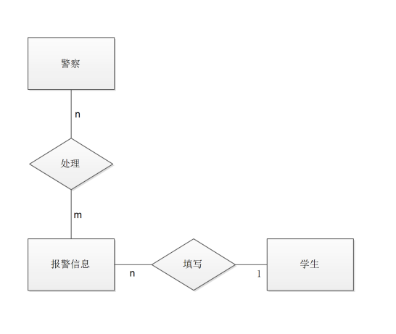
REQ_01_03_01/ REQ_01_03_01_001/ REQ_01_03_02/ REQ_02_03_01/ REQ_02_03_05/ REQ_03_02_01/ |  |  | 报警信息 |  | 1. 标题 2. 类型 3. 内容 4. 报警信息id 5 .是否被删除 |  | 1. 标题 2. 类型 3. 内容 4. 报警信息id 5. 申请人 6. 报警时间 7. 报警位置 8.是否被删除 | 主键：报警信息id 外键： 申请人->学生学号 | alarm | 1.tltle [varchar:200] 2.type [char:10] 3.content [varchar:200] 4.alarm_msg_id [int] 5.proposer_id [int] 6.alarm_time [datetime] 7.alarm_postion [varchar:50] 8.is_deleted [char:1] | 报警
REQ_01_03_01/ REQ_01_03_01_001/ |  |  | 报警者 |  | 1. 报警者id 2. 联系方式 |  | 1. 报警者id 2. 联系方式 | 等效于学生 | student
 | 报警信息（报警信息id，标题，类型，内容，申请人学号，报警时间，报警位置，报警类型，是否被删除） 学生（学号，姓名，班级，学院，联系方式，入学年份,是否被删除） |  | N:1 | 申请 | 1. 申请人 2. 报警信息id 3. 报警时间 4. 报警位置 | 合入 《报警信息》 | -
 |  |  | 报警信息# |  |  |  | -
 |  |  | 处理者 |  | 1. 处理者id |  | 1. 处理者id | 等效于警察或者学院领导 | police、schoolLeader
REQ_01_03_02/ REQ_01_03_02_001/ REQ_02_03_03/ REQ_02_03_05/ REQ_03_02_01/ | 报警信息（报警信息id，标题，类型，内容，申请人学号，报警时间，报警位置，报警类型，是否被删除） 学院领导（用户id，姓名，所属学院，角色，联系方式,是否被删除） 警察（用户id，名称，联系方式,是否被删除） 处理（处理者用户id，报警信息id，处理时间，处理评论，处理状态） |  | N:M | 处理 | 1. 处理者id 2. 报警信息id 3. 处理时间 4. 处理评论 5. 处理状态[ 1: 已申请 2: 处理中 3: 待回访 4：已回访] | 单独表 | 1. 处理者id 2. 报警信息id 3. 处理时间 4. 处理评论 5. 处理状态[ 1: 已申请 2: 处理中 3: 待回访 4：已回访] | 主键：报警信息id+处理状态 外键： 处理者id->用户id 报警信息id->报警信息id | alarmStatusUpdatedRecord | 1.conductor_id [int] 2.alarm_msg_id [int] 3.conduct_time [datetime] 4.conduct_comment [varchar:200] 5.conduct_state [char:20]
 |  |  | 1:N | 回访 | 1.报警信息id 2.回访者id 3.回访时间 | 单独表 | 1.报警信息id 2.回访者id 3.回访时间 | 主键：报警信息id 外键： 回访者id->用户id 报警信息id->报警信息id | returnVisit | 1.alarm_msg_id [int] 2.visit_peoloe_id [int] 3.visit_time [datetime]
 |  |  | 报警信息# |  |  |  | -
 |  |  | 转移者 |  | 1. 转移者id |  | 1. 转移者id | 等效于警察或者学院领导 | user
REQ_02_03_02/ REQ_02_03_04/ REQ_03_02_01/ |  |  | N:M | 转移 | 1. 转移者id 2. 报警信息id 3. 转移时间 4. 接收对象id | 单独表 | 1. 转移者id 2. 报警信息id 3. 转移时间 4. 接收对象id | 主键：报警信息id+转移时间 外键： 转移者id->用户id 报警信息id->报警信息id 接收对象id->用户id | alarmTransferredRecord |  |  |  |  |  |  |  | KYGA_ER_03
 |  | 登录
 |  |  | 登录者 |  | 1. 工号 2. 其他信息 3.是否被删除 |  |  |  | user | 1.user_id [int] 2.password [char:11] 3.authority [char:20] 4.is_deleted [char:1] | 登录 |  |  | KYGA_ER_02
 |  |  | 前台 |  | 1. URL 2. 请求参数 3. 请求头 4.是否被删除 |  |  |  | backgroundSystem | 1.URL [varchar:100] 2.requiredParameter [char:20] 3.requiredHeader [char:20] 4.is_deleted [char:1]
 | 登录者（工号/学号，密码，权限,是否被删除） 后台（URL，请求参数，请求头,是否被删除） 访问（访问者工号，访问URL，访问时间） |  | N:M | 访问 | 1. 访问时间 2. 访问者 3. 访问URL |  |  |  | access | 1.accessor_id [int] 2.access_time [datetime] 3.access_URL [varchar:100] |  |  | KYGA_ER_01
 |  |  |  |  |  |  |  |  |  |  |  |  |  | KYGA_ER_04
 |  |  |  |  |  |  |  |  |  |  | 总和

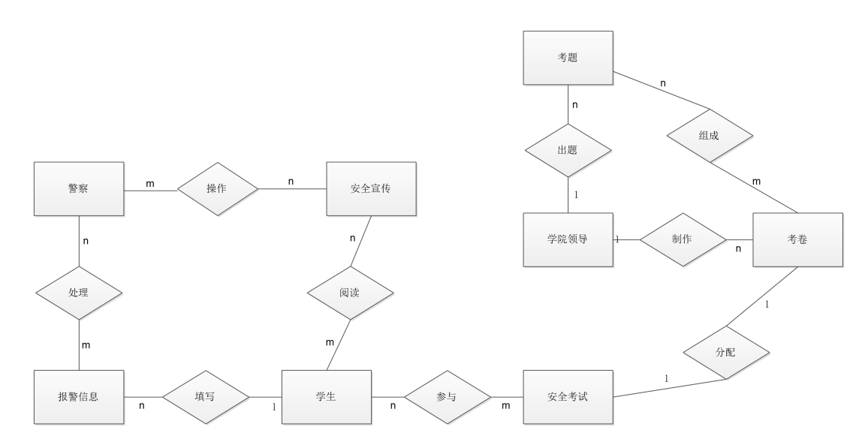

 |  |  |  |  |  |  |  |  |  |  |  |  |  | KYGA_ER_05

5.5重要流程设计
请参考
 | processon 网页在线制作 | https://www.processon.com/diagraming/611a656a637689241eecbe9b

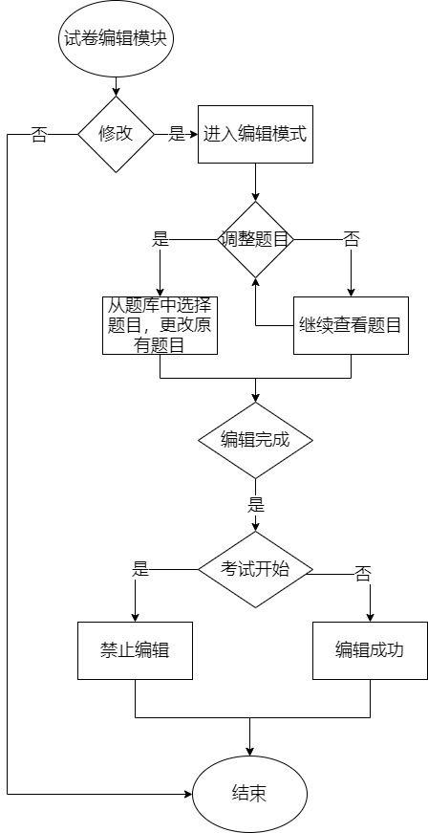
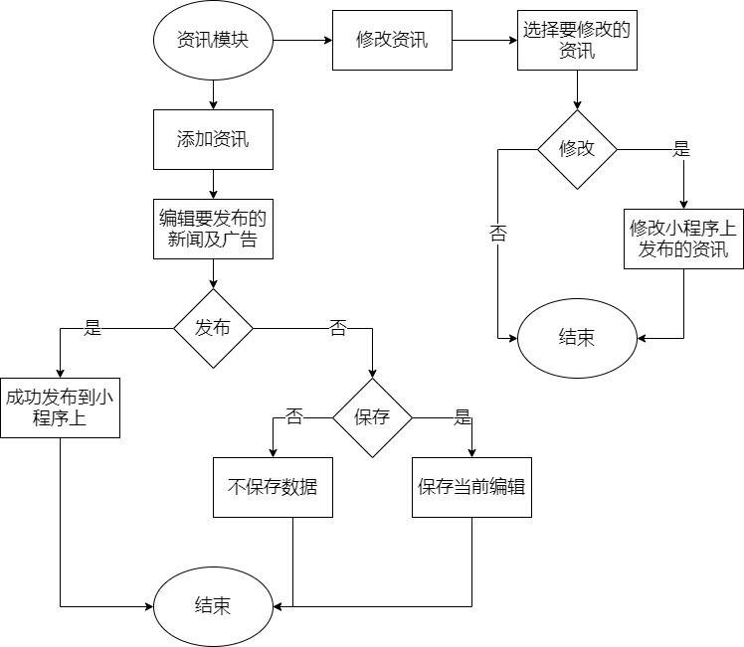
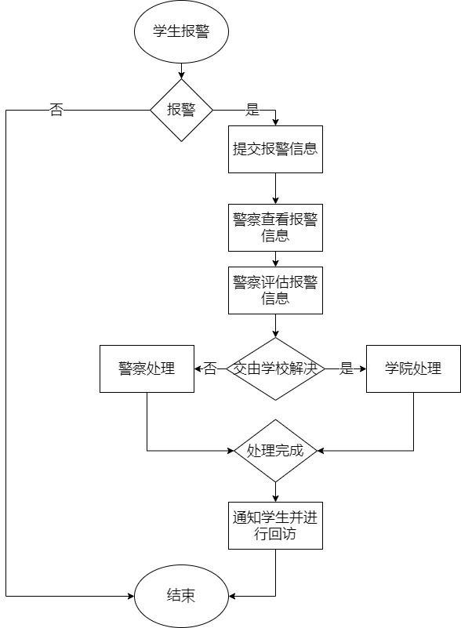
学生
 | 安全考试
学院领导
 | 编辑试卷
 | 编辑题目
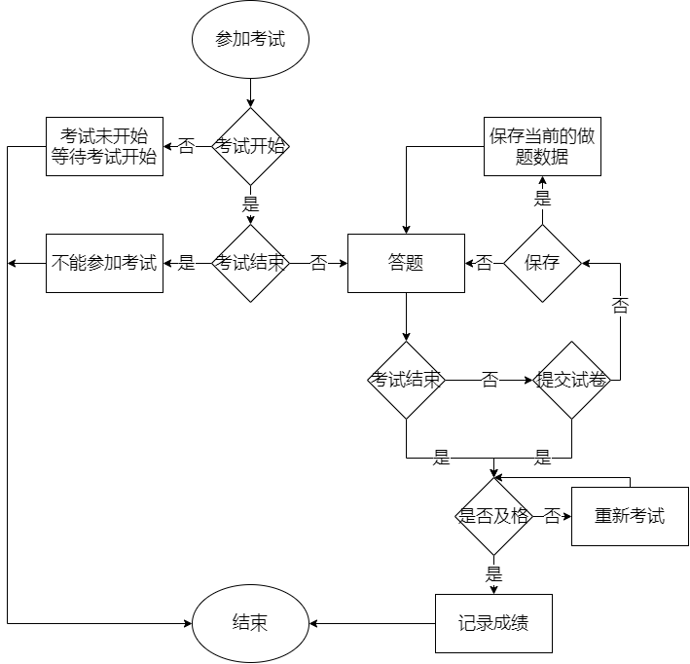

 |  |  |  |  |  | KYGA_FLOW_04

 |  |  |  | KYGA_FLOW_02

 |  |  |  |  | KYGA_FLOW_03

 |  |  | KYGA_FLOW_01

